Datos personales
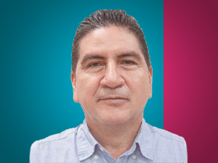

Nombres: | Amado Humberto
Apellidos: | Chávez Angamarca
Facebook: | https://www.facebook.com/amado.chavez.9
Twitter: | @chavez_amado
Descripción:

